1GD-FR-0020
 |  |  |  |  |  |  | PROCESO DE GESTIÓN DOCUMENTAL |  |  |  |  |  |  |  |  | POLICÍA NACIONAL
Código:1GD-FR-0020
Fecha: 04/07/2018 |  |  |  |  |  |  | DIAGNÓSTICO INTEGRAL PARA LOS ARCHIVOS DE LA POLICÍA NACIONAL
Versión: 0

CIUDAD: Popayán |  |  |  |  |  |  |  |  |  | FECHA ELABORACIÓN DEL DIAGNÓSTICO |  |  |  |  |  |  | 23 |  | NOVIEMBRE |  |  | 2022
RESPONSABLE DEL DILIGENCIAMIENTO:
A. IDENTIFICACIÓN
CÓDIGO Y NOMBRE DE LA UNIDAD: 3.8.4.1.1 Region de Policia No . 4
FECHA DE CREACIÓN DE LA UNIDAD: 16 de diciembre de 2004. |  |  |  |  |  |  |  |  |  | ACTO ADMINISTRATIVO DE CREACIÓN DE LA UNIDAD: Resolución 03257 del 16 de diciembre de 2004.
DIRECCIÓN DE LA UNIDAD: Avenida Panamericana 1N-75 |  |  |  |  |  |  |  |  |  | ACTO ADMINISTRATIVO VIGENTE DE LA UNIDAD: Resolución No. 00010 del 5 enero 2006 y modificada con la Resolución No. 06319 del 12 de diciembre del 2018
CORREO ELECTRÓNICO DE LA UNIDAD: region4.coman@policia.gov.co - region4.guged@policia.gov.co |  |  |  |  |  |  |  |  |  | TELÉFONO: 5159000 |  |  |  |  |  |  |  | IP: 40001
A.1 DIRECTOR, COMANDANTE O JEFE DE LA UNIDAD:
NOMBRE: |  |  | José Daniel Gualdrón Moreno
GRADO: |  |  | Brigadier General
CARGO: |  |  | Comandante de Región de Policía No. 4 (E)
TIEMPO EN EL CARGO: |  |  |  | 2 años
A.2 ADMINISTRACIÓN DEL ARCHIVO
Jefe Grupo de Gestión Documental
NOMBRES Y APELLIDOS: _________________________________ |  |  |  |  |  |  |  |  |  | CAPACITACIÓN O CURSOS EN GESTIÓN DOCUMENTAL Y ARCHIVÍSTICA
GRADO: _____________________________________ |  |  |  |  |  |  |  |  |  | 1 | LA UNIDAD NO TIENE ESTE CARGO CREADO
CARGO: ____________________________________ |  |  |  |  |  |  |  |  |  | 2
TIEMPO EN EL PROCESO DE GESTIÓN DOCUMENTAL |  |  |  |  |  |  |  |  |  | 3
TIEMPO EN LA INSTITUCIÓN |  |  |  |  |  |  |  |  |  | 4
CORREO INSTITUCIONAL |  |  |  |  |  |  |  |  |  | 5
No. CELULAR |  |  |  |  |  |  |  |  |  | 6
No IP DE LA OFICINA Y/O GRUPO |  |  |  |  |  |  |  |  |  | 7
CONDICIÓN MÉDICO LABORAL |  |  |  |  |  |  |  |  |  | 8
Funciones del Jefe Grupo de Gestión Documental
1 | Revisar los parámetros establecidos en gestión documental con el fin de garantizar los niveles de seguridad y confidencialidad de la información.
2 | Llevar el control de la entrada y salida de documentos que se encuentren bajo su responsabilidad siguiendo los procedimientos establecidos con el fin de prevenir la pérdida de información
3 | Revisar los conceptos técnicos sobre gestión documental emitidos por el grupo con el fin de que cumplan con las directrices de la Institución y estatal.
4
5
6
7
Responsable Archivo Central
NOMBRES Y APELLIDOS: |  |  |  |  |  |  |  |  |  | CAPACITACIÓN O CURSOS EN GESTIÓN DOCUMENTAL Y ARCHIVÍSTICA
GRADO: Apa 11 |  |  |  |  |  |  |  |  |  | 1 | CURSO ORGANIZACION DOCUMENTAL EN EL ENTORNO LABORAL- SENA
CARGO: Gestion Documental |  |  |  |  |  |  |  |  |  | 2
TIEMPO EN EL PROCESO DE GESTIÓN DOCUMENTAL 10 meses |  |  |  |  |  |  |  |  |  | 3
TIEMPO EN LA INSTITUCIÓN 10 meses |  |  |  |  |  |  |  |  |  | 4
CORREO INSTITUCIONAL |  |  |  |  |  |  |  |  |  | 5
No. CELULAR 3127883128 |  |  |  |  |  |  |  |  |  | 6
No IP DE LA OFICINA Y/O GRUPO: 40001 |  |  |  |  |  |  |  |  |  | 7
CONDICIÓN MÉDICO LABORAL |  |  |  |  |  |  |  |  |  | 8
Funciones del Responsable Archivo Central
1
2
3
4
5
6
7
TALENTO HUMANO
GRADO | APELLIDOS Y NOMBRES |  |  |  |  | CÉDULA | CARGO ACTUAL | No. De Celular | TIEMPO DE SERVICIO EN LA UNIDAD |  |  | TIEMPO EN EL PROCESO DE GESTIÓN DOCUMENTAL |  |  | NIVEL ACADÉMICO |  |  |  |  | CONDICIÓN MÉDICO LABORAL
 |  |  |  |  |  |  |  |  | Años | Meses | Días | Años | Meses | Días
APA |  |  |  |  |  |  | AUXILIAR PARA APOYO DE SEGURIDAD-11 |  |  | 10 | 0 | 0 | 10 | 0 | TECNICO

A.3 NIVEL Y TIPO DE ARCHIVO
NIVEL DE LA UNIDAD |  |  |  |  |  | Asesor |  | Control |  | Operativo |  |  |  | Administrativo |  |  |  |  | Docente
 |  |  |  |  |  |  |  |  |  | x
JURISDICCIÓN |  |  |  |  |  | Dirección |  |  | Oficina Asesora |  |  | Región |  | Metropolitana |  | Departamento |  |  | Escuela de Policía |  |  |  | Centro de Instrucción
 |  |  |  |  |  |  |  |  |  |  |  | x
MISIÓN DE LA UNIDAD |  |  |  |  |  | LA REGION DE POLICÍA Nº4 EJECUTA LABORES MISIONALES DE LA INSTITUCIÓN.
SISTEMA DE ARCHIVO |  |  |  |  |  | Centralizado |  |  |  |  |  |  | Descentralizado
 |  |  |  |  |  | x
CLASES DE ARCHIVOS |  |  |  |  |  | Archivo de Gestión |  | Archivo de Central |  | Archivo Intermedio |  |  | Archivo Histórico |  |  | Número de Depósitos
 |  |  |  |  |  |  |  |  |  | x
NUMERO DE DEPENDENCIAS |  |  |  |  |  | Operativas |  |  |  |  |  |  |  | Administrativas
 |  |  |  |  |  | 2 |  |  |  |  |  |  |  | 6
SERVICIOS QUE PRESTA |  |  |  |  |  | EL GRUPO DE GESTIÓN DOCUMENTAL - ARCHIVO CENTRAL PRESTA LOS SIGUIENTES SERVICIOS
 |  |  |  |  |  | 1 | Asesorías y Acompañamientos |  |  |  |  | Periodicidad |  | Mensual | Cantidad |  | 25 | Origen |  | Interno
 |  |  |  |  |  | 2
 |  |  |  |  |  | 3
 |  |  |  |  |  | 4
 |  |  |  |  |  | 5
 |  |  |  |  |  | 6
 |  |  |  |  |  | 7
 |  |  |  |  |  | PROCESOS TÉCNICOS DE REPROGRAFÍA DESARROLLADOS
 |  |  |  |  |  | DIGITALIZACIÓN | Unidad de Conservación | Periodicidad | Cantidad | MICROFILMACIÓN |  |  | Soporte |  |  |  | Periodicidad |  |  | Cantidad
 |  |  |  |  |  |  | Carpetas / Tomos | Diario | 0 |  |  |  | No Aplica |  |  |  | No Aplica |  |  | 0
 |  |  |  |  |  |  | Almacenamiento y Administración
 |  |  |  |  |  |  | Otro
A.4 PRESUPUESTO ANUAL DEL ARCHIVO
PROPIO: ________________________________________________________ |  |  |  |  |  |  | ASIGNADO POR LA DEPENDENCIA: ___________________________________ |  |  |  | SEGÚN NECESIDADES:___________x___________________________________________ |  |  |  |  |  |  | OTRO: ________________________________________
ASIGNACIÓN DE RUBROS PARA EL ARCHIVO:
Materiales de consumo:
Personal:
Proceso de Reprografía (Digitalización o Microfilmación) (Insumos) : carpetas y cajas |  |  |  |  |  |  |  |  | 2´000.000
Conservación o Preservación:
Mantenimiento:
Capacitación:
Equipos:
Organización:
Otro (cual): Servicio de correpondencia |  |  |  |  |  |  |  |  | 1'360.000
B. INFRAESTRUCTURA
ASPECTOS A TENER EN CUENTA
Los edificios y locales destinados como sedes de archivos deberán cumplir con las condiciones de edificación, almacenamiento, medio ambiental, de seguridad y de mantenimiento que garanticen la adecuada conservación de los acervos documentales (Acuerdo 049 del 05/05/2000 "Por el cual se desarrolla el artículo 61 del capítulo 7º de conservación documentos el reglamento general de archivos sobre "condiciones de edificios y locales destinados a archivos".)

B1. DATOS GENERALES Y UBICACIÓN DEL DEPÓSITO DE ARCHIVO
Fecha de Construcción |  |  |  |  |  |  | Fecha y Número del Acto Administrativo de su construcción |  | Condición Legal del Bien Inmueble |  |  |  | Ubicación Especifica |  |  | Ubicación Geográfica
Día |  |  | Mes |  | Año |  |  |  |  |  |  |  |  |  |  | Zona |  | Punto cardinal |  |  | Unidad Administrativa
5 |  |  | ENERO |  | 2006 |  | RESOLUCIÓN 00010 DEL 05/01/2006 |  | Propio (Institución) |  |  |  | En la sede principal de la unidad (Interna) |  |  | Urbana |  | Occidente |  |  | Propio (Institución)
B.2 ESTADO DE LA EDIFICACIÓN
Estado de la Construcción |  |  |  |  |  | Niveles de la Edificación |  | Nivel de Ubicación del Archivo |  | Servicios Básicos |  |  |  | Inmediaciones / áreas colindantes |  |  |  | Situaciones de Riesgo Detectadas
CONSTRUIDA |  |  |  |  |  | Uno |  | Uno |  | Luz, Agua, Alcantarillado |  |  |  | Áreas de bosques, Áreas de riachuelos, quebradas, rios, algibes |  |  |  | Humedad subterránea
...
 |  |  |  |  |  |  |  | Cantidad | Accesorio |  |  |  |  | Cantidad | Accesorio
 |  |  |  |  |  |  |  | 1 | Termohigrómetros |  |  |  |  | 0 | Puestos de Trabajo
 |  |  |  |  |  |  |  | 0 | Equipos de Computo |  |  |  |  | 1 | Teléfonos
 |  |  |  |  |  |  |  | 0 | Escáneres |  |  |  |  | 1 | Unidades de Conservación (Cajas)
 |  |  |  |  |  |  |  | 0 | Impresoras |  |  |  |  | 0 | Unidades de Conservación (Carpetas)
 |  |  |  |  |  |  |  | 0 | Fotocopiadoras |  |  |  |  | 0 | Equipos de Microfilmación
...
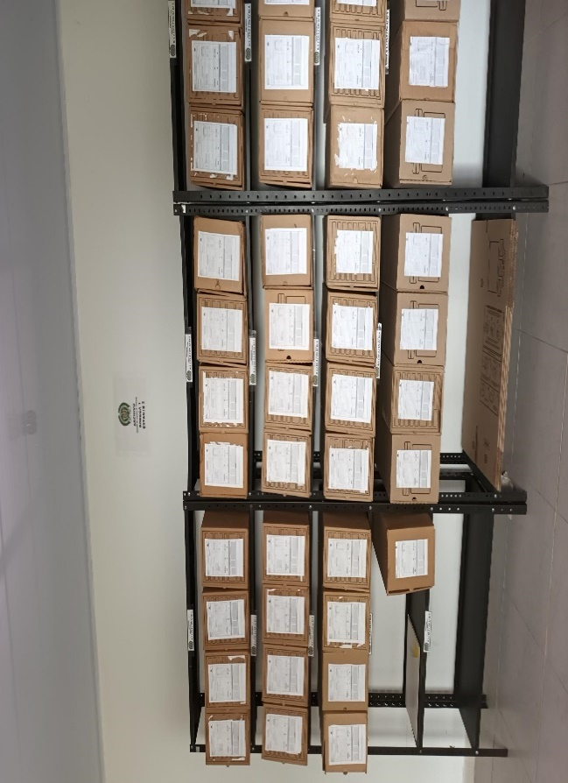
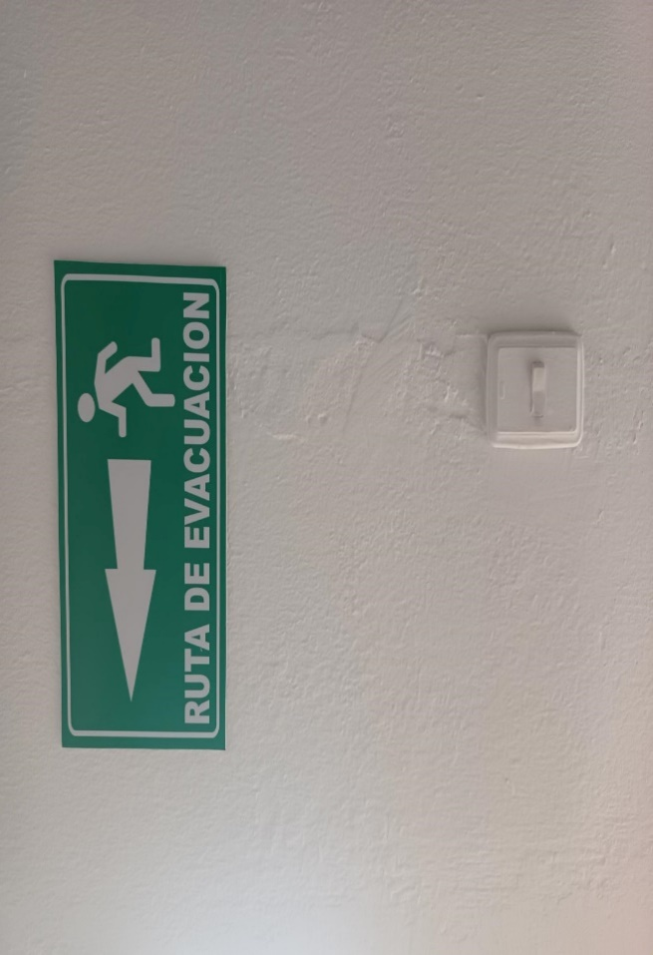
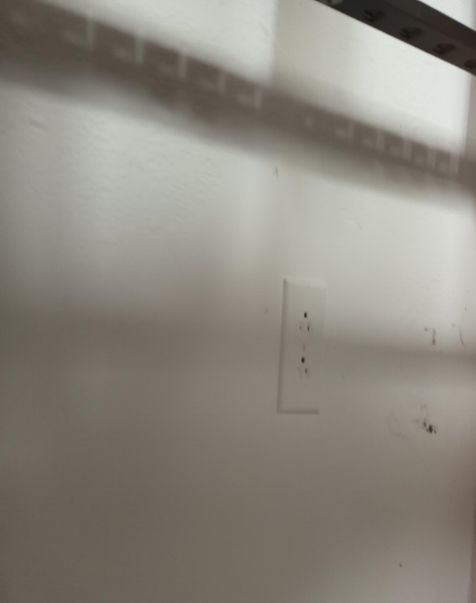
...
 |  |  |  |  |  |  | REGIÓN DE POLICÍA N° 4 |  |  |  | DEPENDENCIA PRODUCTORA:
...
 |  |  |  |  |  | Cantidades de Unidades de Conservación Cajas |  | Cantidad Soporte Documental
 |  | N | mes: | año: |  | NO APLICA |  | Archivo de Gestión | Papel (carpetas) | Análogo | Digital | Planos | Libros | Videos | Fotografías |  | Cintas |  | Microfilmes |  | Magnéticos y ópticos
 |  | dia: | mes: | año: |  |  |  |  | N/A | N/A | N/A | N/A | N/A | N/A | N/A |  | N/A |  | N/A |  | N/A
 |  | dia: | mes: | año: |  | NO APLICA |  | Archivo Central | Papel (carpetas) | Análogo | Digital | Planos | Libros | Videos | Fotografías |  | Cintas |  | Microfilmes |  | Magnéticos y ópticos
 |  | dia: | mes: | año: |  |  |  |  | N/A | N/A | N/A | N/A | N/A | N/A | N/A |  | N/A |  | N/A |  | N/A
 |  | dia: | mes: | año: |  | NO APLICA |  | Archivo Intermedio | Papel (carpetas) | Análogo | Digital | Planos | Libros | Videos | Fotografías |  | Cintas |  | Microfilmes |  | Magnéticos y ópticos
...
B. Inspección y mantenimiento de sistemas de almacenamiento e instalaciones físicas
C. Saneamiento ambiental: desinfección, desratización y desinsectación
D. Monitoreo y control de condiciones ambientales
E. Almacenamiento y re-almacenamiento
F. Prevención de emergencias y atención de desastres. |  |  |  |  |  |  | Archivo Intermedio
PLAN DE CONSERVACIÓN PREVENTIVA
Programa |  |  |  |  |  |  | Clase de Archivo |  |  | Actividad |  |  | Evidencia
A. Preservación digital a largo plazo |  |  |  |  |  |  |  |  |  | NO APLICA
EVIDENCIA FOTOGRÁFICA
SE DEBERÁ ANEXAR FOTOGRAFÍAS QUE DEN CUANTA DE LAS CONDICIONES DE ORGANIZACIÓN, ADMINISTRACIÓN, CUSTODIA Y CONSERVACIÓN DE LOS ACERVOS DOCUMENTALES
Plan de conservación de preventiva
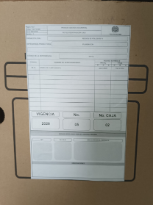
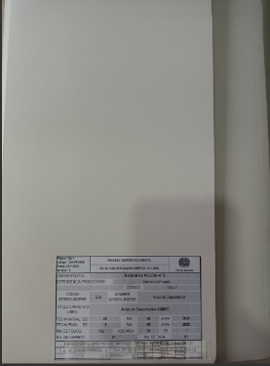

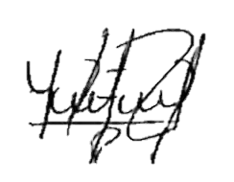
Fecha de Elaboración |  |  |  | 11 | 12 | 2023 |  | Fecha de Elaboración |  | 11 | 12 | 2023
Diagnostico Elaborado por: |  |  |  | APA 12 |  |  |  | Jefe Grupo de Gestión Documental |  | APA 12
 |  |  |  | Grado Nombres y Apellidos |  |  |  |  |  | Grado Nombres y Apellidos

Firma |  |  |  |  |  |  |  | Firma

